模板
提问模板

概要 | es6的数组方法中的flatMap方法 |  |  | 领域 | JS 基础入门

课程 | JavaScript工程师002期 | 章节 | 第十三章 ECMAScript 6 | 时间 | 2019-05-20

具体描述
 | 以上代码报错：过滤报错

 | 实现需求：过滤
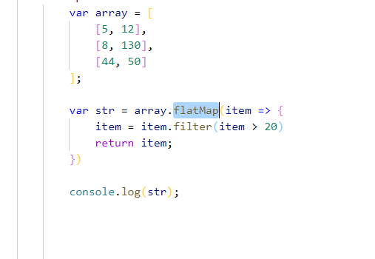

备注 | 代码在线体验

